Sheet1
 | 动作名称 | 动作要点说明 | 图片
二段单练 | 预备式 | 并步直立，头正身直，行礼时目视前方。 | 
 | 起势 | (1)左脚轻提，向左跨出。两脚间距与肩同 宽。两手自然垂放于胯窝处，肘、膝关节放松微 屈。两眼平视。下颌微内收，闭口叩齿，舌尖轻抵上腭，百会穴轻上领，使颈项竖直。涵胸拔背，正腰落胯，提肛裹臀，收腹吊 裆，自然腹式呼吸，静心凝神。(2)两手匀速上抬至与头同高。(3)两臂屈肘，两手向身体中线划弧下落至胯前，掌心朝下；同时重心移至 右脚，两脚右实左虚。动作要点：心静体松，自然而然。 | 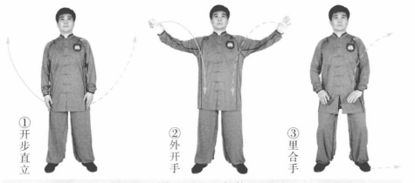
 | 高探马 | (1)身体左转，左脚向左进步成左弓步。左手经胸前向右前方划弧成侧立 掌，右手落至体前。 (2)左胯松沉，重心后移成左虚步。左手向左划弧，右手向前上方划弧， 掌心斜向前。 动作要点：收胯侧身，手脚一致。 | 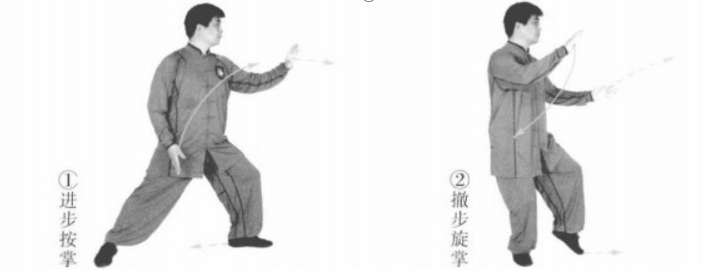
 | 玉女穿梭 | 左脚进步成左弓步，左掌向前俯掌穿出，右掌收至胸前，掌心向内。目视前 方(图2-2- 10)。 动作要点：左掌与咽喉同高，脚到手到。 | 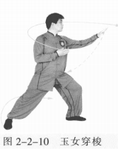
 | 转身懒扎衣 | 左胯松沉，左脚尖内扣，以左脚跟为轴；右脚向后扫转一周成右弓步。身体右 转，右掌随体转顺时针方向划圆，左掌后收于腰间，左臂肘尖稍内扣。 动作要点：两胯松沉，腿扫身转。 | 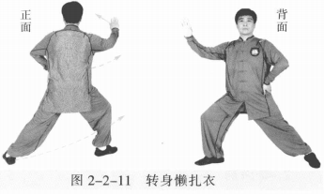
 | 左蹬跟 | 右脚尖外摆，随身体右转，左腿向右蹬出。右手向上、向后划弧至与头同 高，掌心向外；左手前伸，掌心向前。目视前方。 动作要点：收胯转身，力达脚跟。 | 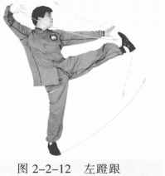
 | 右拍脚 | 左脚前落，脚尖外摆，右脚直腿上摆。右掌拍击脚面，左臂随体转上摆。目 视前方。 动作要点：脚面绷平，脚击手掌。 | 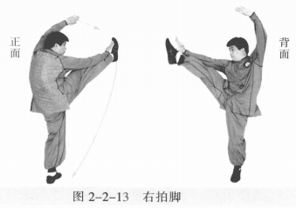
 | 左右顺步倒撵猴 | (1)右脚落地成右虚步，双手下落至体前。两掌心相对，左脚退步成左弓步， 左手侧立掌上提向内划弧；右掌下落至体侧。目视前方(图2-2-14①②)。 (2)身体松沉，左脚撤步成左虚步。左掌向下向外划弧至左膝外侧，指尖向 下；右掌上提至胸前，掌心向内(图2-2-14③)。 (3)身体左转，左脚退步成右弓步。右手侧立掌上提向内划弧，左掌收至体 侧，掌心向内。目视前方(图2-2-14④)。 (4)身体松沉，右脚撤步成右虚步。右掌向下、向外划弧至右膝外侧，指尖 向下；左掌提至胸前，掌心向内(图2-2-14⑤)。 (5)身体右转，右脚退步成左弓步。左手侧立掌向内划弧，右掌收至体侧， 掌心向内。目视前方(图2-2-14⑥)。 (6)身体松沉，左脚撤步成左虚步。左掌向下、向外划弧至左膝外侧，指尖 向下；右掌提至胸前，掌心向内(图2-2-14⑦)。 动作要点：身随步换，手脚一致。 | 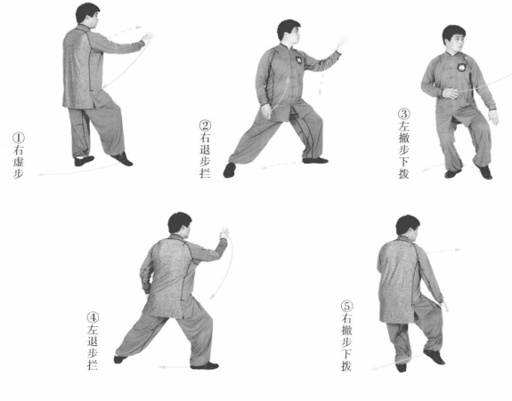 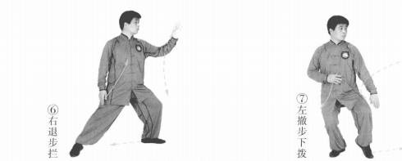
 | 高探马 | (1)身体左转，左脚向左前方进步成左弓步。左手向上经胸前向右前方划弧 成侧立掌；右手向下落至体前，掌心向内。 (2)左胯松沉，重心后移，右脚尖内扣，撤左脚成左虚步，左手向左划弧， 右手向前上方划弧，掌心斜向对。 | 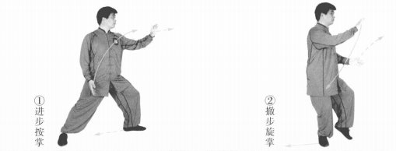
 | 左右顺步倒撵猴 | (1)重心移至左腿，身体右转，右脚后撤成左弓步。左手向前向内划弧，右 掌下落至体侧，掌心向内。目视前方。 (2)身体松沉，左脚撤步成左虚步。左掌向下向外划弧至左膝旁，指尖向 下；右掌上提至胸前，掌心向内。 (3)身体左转，左脚退步成右弓步。右手侧立掌上提向内划弧，左掌收至体 侧，掌心向内。目视前方。 (4)身体松沉，右脚撤步成右虚步。右掌向下向外划弧至右膝旁，指尖向 下；左掌上提至胸前，掌心向内。 (5)身体右转，右脚退步成右弓步。左手侧立掌向内划弧，左掌收至体侧， 掌心向内。目视前方。 (6)身体松沉，左脚撤步成右虚步。左掌向下向外划弧至左膝旁，指尖向 下；右掌上提至胸前，掌心向内。 | 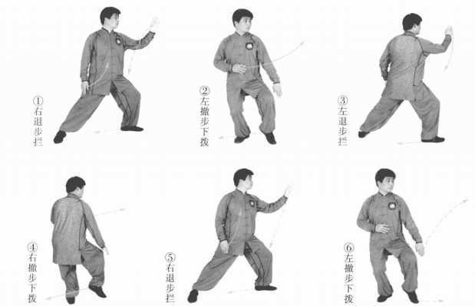
 | 玉女穿梭 | 身体右转，左脚向左前方进步成左弓步。左 掌向前上方俯掌穿出，右掌落至胸前，掌心向 内。目视前方。 动作要点：掌与咽喉同高，脚到手到。 | 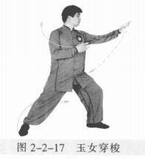
 | 转身懒扎衣 | 左胯松沉，左脚脚尖内扣，右脚后扫一周转 成右弓步。 右掌随身体右转顺时针划圆，左掌随 体转后收至腰间，左臂肘尖稍内扣。 | 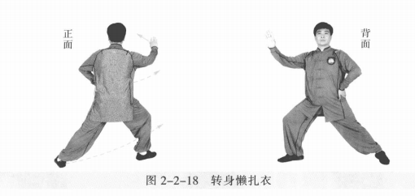
 | 左蹬跟 | 右脚尖外摆，随身体右转，左腿向右蹬出。右手向上、向后划弧至与头同 高，掌心向外，左手前伸，掌心向前。目视前方 。 | 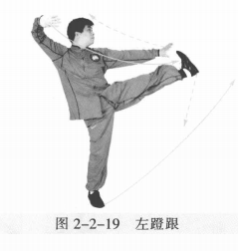
 | 右拍脚 | 左脚前落，脚尖外摆，右脚直腿上摆。右掌击拍脚面，左臂随体转上摆。目 视前方。 | 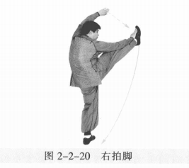
 | 收势 | 右脚向左后撤步，身体右转，两臂上摆外开。撤右脚，两手向上、向内划弧下落于腹前。左脚并右脚，双手落于身体两侧。心平气和，神舒体松。 | 